상품제안서
[제이손] 화접도 2단 선물세트 (2) (ESD16) | 상품코드: F27901

 |  |  |  |  |  |  | 02-412-0044 | www.easy1.co.kr
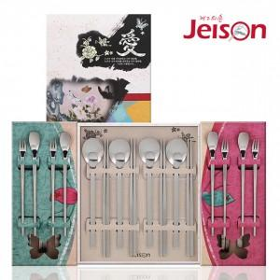

【상세/제작정보】

【인쇄/포장옵션】 | 형압인쇄 / 쇼핑백

【공급단가】 | 수량 | 15~ | 300~ | 500~ | 1,000~ | 3,000~
*VAT별도 | 단가 | 37,950원 | 37,340원 | 36,430원 | 35,520원 | 34,910원

【상품 URL】 | https://easy1.co.kr:443/src/goods_detail.php?gdno=27901

